Sheet1
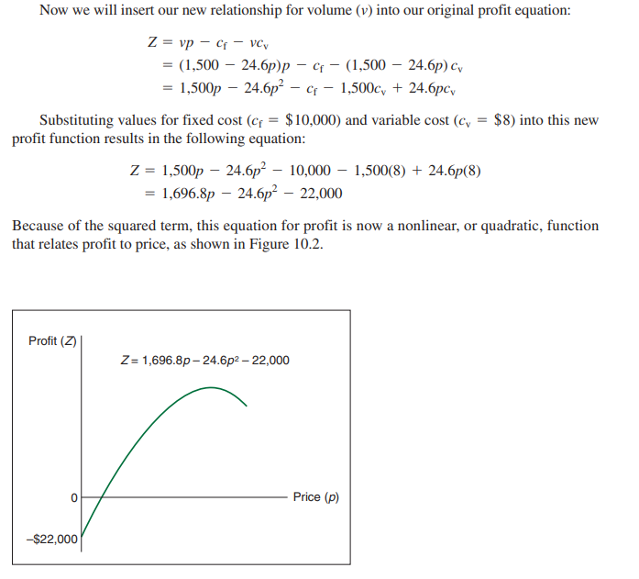
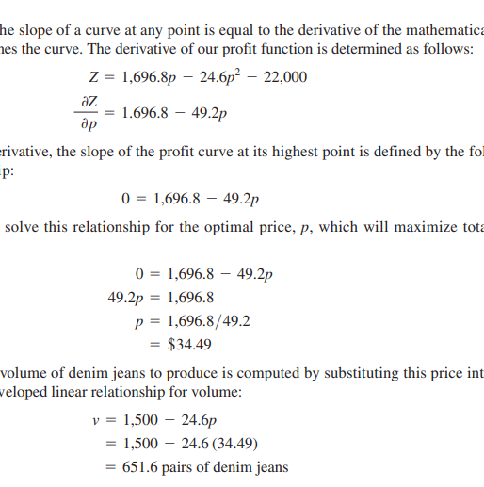
Formule de calcul des couts :
total cost = total fixed cost + total variable cost
cout variables = cout par jean
cout fixe = cout total de l'usine
Formule du seuil de rentabilité linéaire :
v = couts fixes / prix - cout variable
Raison de passer en non linéaire :
Une hypothèse importante mais quelque peu irréaliste de ce modèle de rentabilité est que le volume, ou demande, est indépendante du prix (c'est-à-dire que le volume reste constant, quel que soit le prix de produit).
Il serait plus réaliste que la demande varie à mesure que le prix augmente ou diminue. pour notre exemple Western Clothing.
Company du chapitre 1, supposons que la dépendance de la demande sur le prix est définie par la fonction linéaire suivante:
v = 1,500 - 24.6p
Ca veut dire que si le prix dépasse 60.98$ alors il n'y a plus de demande du tout.
Si on substitue cette formule décrivant le volume dans la formule du profit, on obtient une formule non linéaire, avec un carré , comme montré dans la copie d'écran à droite, si on la représente en mode graphique, on obtient une courbe continue , avec un maximum ou la pente est égale à 0, ce maximum représente le seuil de rentabilité non linéaire. Le pente = à zéro est la ou la dérivée de la courbe est = à 0 car la dérivée est une mesure de la pente de la courbe.
Pour le calculer, il faut calculer la dérivée , puis trouver la valeur pour le plus haut point ou la pente est = à zéro :
Source :
Bernard_W_._Taylor_Introduction_to_Management_Science_11th_2013
Western Clothing Company

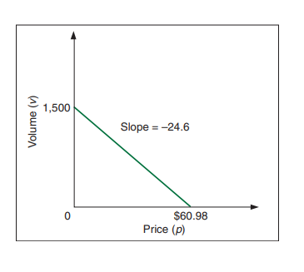
 | Profit = | 7259
 | Demand = | 651.6
 | Price = | 34.49
Fixed cost = |  | 10000
Variable cost = |  | 8

